2018_05_data
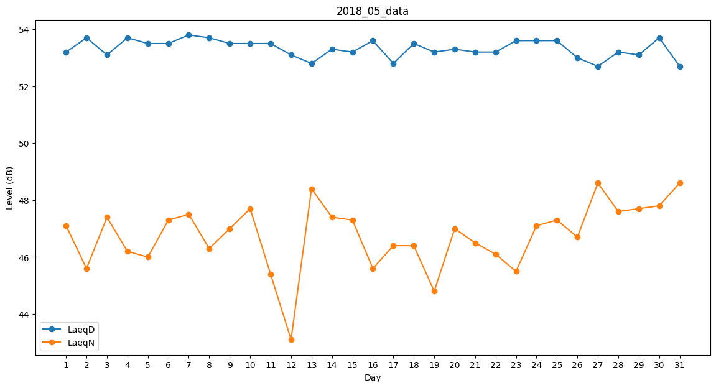
Day | LaeqD | LaeqN
1 | 53.2 | 47.1
2 | 53.7 | 45.6
3 | 53.1 | 47.4
4 | 53.7 | 46.2
5 | 53.5 | 46
6 | 53.5 | 47.3
7 | 53.8 | 47.5
8 | 53.7 | 46.3
9 | 53.5 | 47
10 | 53.5 | 47.7
11 | 53.5 | 45.4
12 | 53.1 | 43.1
13 | 52.8 | 48.4
14 | 53.3 | 47.4
15 | 53.2 | 47.3
16 | 53.6 | 45.6
17 | 52.8 | 46.4
18 | 53.5 | 46.4
19 | 53.2 | 44.8
20 | 53.3 | 47
21 | 53.2 | 46.5
22 | 53.2 | 46.1
23 | 53.6 | 45.5
24 | 53.6 | 47.1
25 | 53.6 | 47.3
26 | 53 | 46.7
27 | 52.7 | 48.6
28 | 53.2 | 47.6
29 | 53.1 | 47.7
30 | 53.7 | 47.8
31 | 52.7 | 48.6

